Plantilla de Casos de Prueba
Casos de Pruebas de Software
Proyecto: Aplicación Web gestión de Tareas
Ciclo de Pruebas: Se realizarán pruebas manuales de cada modulo
 |  |  |  |  |  |  |  |  | Información para el Seguimiento
Id | Caso de Prueba | Descripción | Fecha | Funcionalidad / Característica | Datos / Acciones de Entrada | Resultado Esperado | Requerimientos de Ambiente de Pruebas | Dependencias con otros casos de Prueba | Resultado Obtenido | Estado | Última Fecha de Estado | Observaciones
1 | Crear Nueva Tarea | El usuario debe dirigirse a la URL de la página allí encontrará una opcion para crear tareas | 2024-08-11 | Navegación | Que cuando se de clic en Crear Nueva Tarea, este sea redireccionado al formulario para diligenciar la información | Formulario Crear Nueva Tarea | Válidar la calidad del software | No depende | 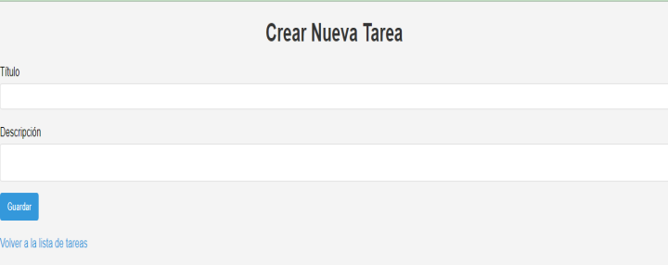 | Aprobado | 2024-08-12 | Funciona correctamente
2 | Editar tarea | En el módulo de la lista de tareas debe aparecer un boton que dice Editar | 2024-08-11 | Navegación | Cuando se de clic en Editar, permita el ingreso al formulario, se debe tener en cuenta que alli estaran registrados los datos anteriores, los cuales son los que se van a editar | Formulario Editar Tarea | Válidar la calidad del software | Depende de que se haya creado una tarea anteriormente | 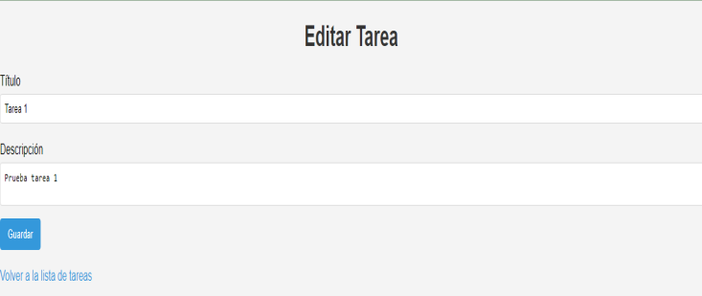 | Aprobado | 2024-08-12 | Funciona correctamente
3 | Eliminar Tarea | En el módulo de la lista de tareas debe aparecer un boton que dice Eliminar | 2024-08-11 | Navegación | Cuando se de clic en Eliminar debe aparecer una ventana emergente para confirmar la Eliminación de la tarea. | Formulario Eliminar Tarea | Válidar la calidad del software | Depende de que se haya creado una tarea anteriormente |  | Aprobado | 2024-08-12 | Funciona correctamente
4 | Campo Id | El campo Id debe ser autoincremental en la Base de datos | 2024-08-13 | Navegación | Cuando se esta diligenciando el formulario no debe aparecer el campo Id, ya que este es autoincremental. | Formulario Crear Nueva Tarea | Válidar la calidad del software | No depende |  | Aprobado | 2024-08-13 | Funciona correctamente
5 | Campo Título | Validación | 2024-08-13 | Campos | El campo título debe permitir letras y números | Formulario Crear Nueva Tarea | Válidar calidad de campos | Depende de la definición en la base de datos |  | Aprobado | 2024-08-13 | Funciona correctamente
6 | Campo descripción | Validación | 2024-08-13 | Campos | El campo descripción debe permitir letras y números | Formulario Crear Nueva Tarea | Válidar calidad de campos | Depende de la definición en la base de datos |  | Aprobado | 2024-08-13 | Funciona correctamente
7 | Campos Vacios | Validación | 2024-08-13 | Campos | Los campos título y descripción no deben quedar vacios | Formulario Crear Nueva Tarea | Válidar calidad de campos | Depende de la configuración en el código |  | Aprobado | 2024-08-13 | Funciona correctamente
8
9
10
11
12
13

